시스템 룰
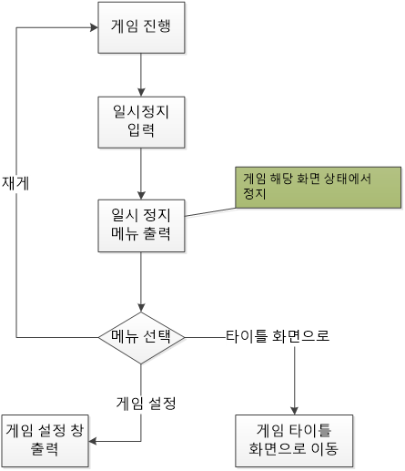
일시정지

1. 시스템 개요
- 유저가 게임 도중 게임을 정지하고 메뉴로 돌아가거나 게임을 잠시 정지 시킬 수 있도록 하는 장치
- 해당 장치를 통해서 유저가 화면을 전환 할 수 있도록 제작

2. 일시정지 룰

- ESC키를 통해서 게임이 정지된다.
- 정지되면서 일시정지 메뉴를 출력한다.
- 일시정지 메뉴를 출력하면서 일시정지 메뉴 애니메이션을 출력한다.
- 출력한 일시정지 메뉴는 마우스 클릭을 통해서만 조작 할 수 있다.

- UI에 마우스 오버시 선택 연출을 출력한다.
- 클릭 시 해당 버튼에 맞는 기능을 출력한다.

- 버튼의 기능은 게임 재게, 게임 설정, 타이틀 화면으로 버튼과 나가기 버튼으로 구성된다.
- 게임 재게의 경우 정지 됬던 게임의 정지 상태를 풀고 계속 진행 된다.
- 게임 설정의 경우 게임 세팅 메뉴를 출력한다.

- 게임을 재게 시키는 방법은 게임 재게 버튼을 누르거나,
- 각 버튼의 화면에서 나가는 방법은 ESC나 뒤로 가기 버튼을 통해서 나갈 수 있다.

3. 일시정지 UI
- 예시 화면
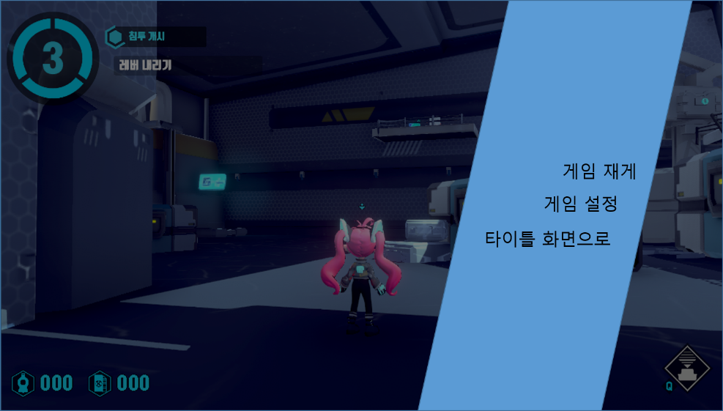

- 설명창
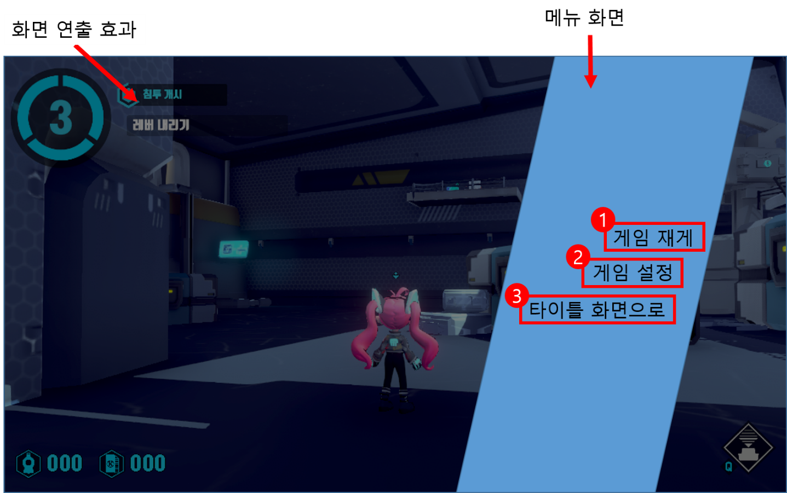

No. | 명칭 | 내용 | 비고
1 | 게임 재게 | 버튼 입력 시 일시정지를 해제하고 게임을 재게 함
2 | 게임 설정 | 게임 설정 창을 표기
3 | 타이틀 화면 | 타이틀 화면으로 게임을 되돌림
4 | 화면 연출 효과 | 메뉴 버튼 출력 시 기존 게임 화면을 가리는 형태

4. 흐름도

